Лист 1
Прайс-лист
МИР ПРЯЖИ

В валюте: руб. (курс 1).
Цены указаны на 07.08.2020

№ | Номенклатура/ Характеристика номенклатуры | Описание | Изображение | Артикул | Цена | Ед. | Остаток | Ссылка на сайт
 | Набор бумаги для скрапбукинга с текстурой дерева на клеевой основе Xcut, 15 шт.(5 дизайнов) | Набор бумаги для скрапбукинга с текстурой дерева на клеевой основе Xcut, 15 шт.(5 дизайнов) | 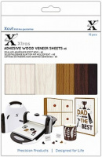 | XCU174411 | 262.18 |  |  | Изображение
 | Набор бумаги для скрапбукинга с текстурой дерева на клеевой основе Xcut, 15 шт.(5 дизайнов) |  |  |  | 262.18 | шт | 6 | Изображение
 | Набор листов из пробки с клеевой основой Xcut, А5 | Набор листов из пробки с клеевой основой Xcut, А5 | 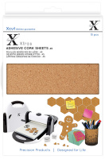 | XCU174403 | 262.18 |  |  | Изображение
 | Набор листов из пробки с клеевой основой Xcut, А5 |  |  |  | 262.18 | шт | 3 | Изображение

